Sheet1
例： https://jawhm.or.jp/system.html
ví dụ

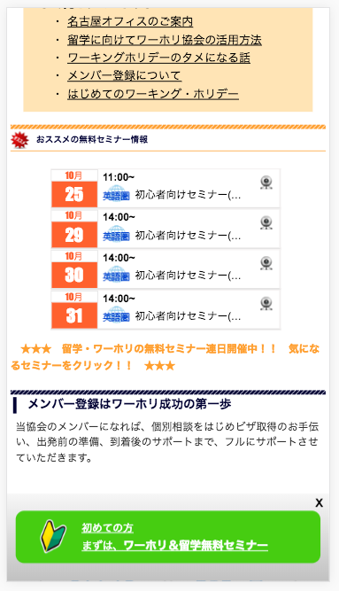
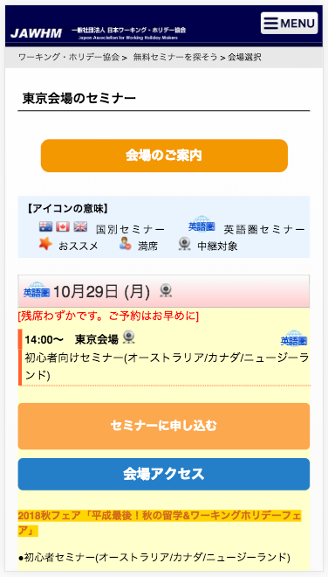
https://jawhm.or.jp/seminar/ser/place/tokyo/2018/10/29/34855#calendar_start

このボタンを押しても、何も動きません。
確認お願いします。
Nhấn nút nhưng không hoạt động, xin kiểm tra lại

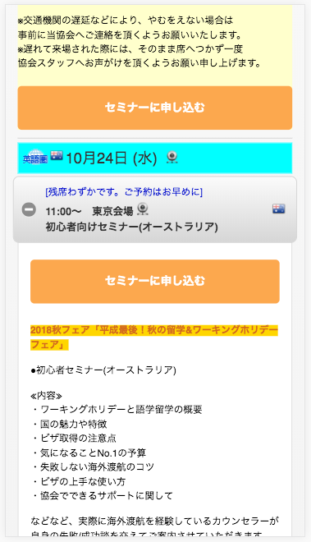

通常は、このような表示になります
https://jawhm.or.jp/seminar/ser/know/first
Bình thường thể hiện như thế này

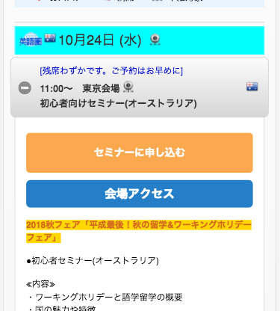

「会場アクセス」が表示されていません。
Địa điểm truy cập không thể hiện. xin xác nhận lại

